Hoja1
CASOS DE USO

INFORMACIÓN GENERAL
Proyecto | Event Plus
Icono | Plus E
Nombre Materia | Computación Móvil
Nombre Equipo | Los que sobran
Nombre Caso de Uso | Home - Principal
Descripción | Vista principal del aplicativo

EVENTOS
Actores | Usuario
 | Administrador

Precondiciones | El usuario debe Realizar el registro para ingresar al aplicativo
 | Ingresar al alplicativo po login y password, para que se redireccione a la opcion

Flujo Normal | Datos de Entrada
 | Nombre Campo | Tipo de Dato | Longitud / Formato | Obligatoriedad | Validaciones / Restricciones

 | 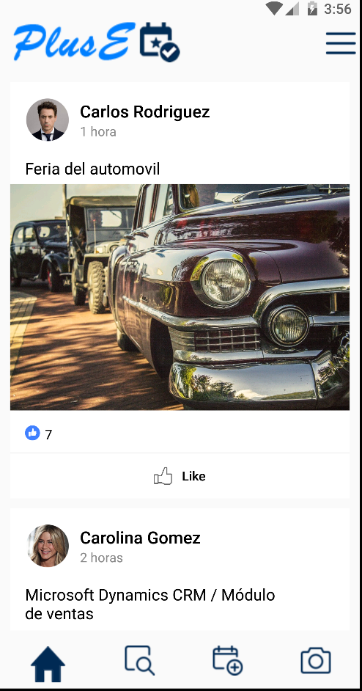

 | Datos de Salida
 | Visualización pantalla principal y las funcionalidades con las que cuenta el aplicativo

 | Detalle del Flujo Normal
 | # Paso | Actor | Acción
 | 1 | Administrador/Usuario | Muestra la informacion del home-principal , listado de historicos de eventos creados y compartidos

Excepciones | # Paso | Actor | Acción

Criterios de Aceptación

CONTROL DE CAMBIOS
Control de Aceptación | Aprobado Por | Cargo | Entidad | Fecha | Firmas
 | Carlos Parra | Docente | Universidad Javieriana | Marzo de 2020

Control de Cambios: Registro de Control (acumulativo) | Fecha | Quien solicita el cambio | Versión Actualizada Caso de Uso | Referencia de Cambio

